页面线框构思
1，标题栏，不可移动，客服图标+APP名称+搜索图标
当系统语言为英文时APP名称显示为英文，当系统
语言为中文时显示中文名称，给出高度图标，背景色，前景色
摩尔衣橱
2，四个Tab楼层：精选，品牌，场合，专题
当系统语言为英文时APP名称显示为英文，当系统
语言为中文时显示中文名称
给出高度，背景色，前景色，
3，轮播图，给出3-4页测试开发用的图片
这个不需要
4，一栏标题（中英文双语）+一排衣服图片，完全仿女神派，给出图片
5，工具栏，首页，租衣，晒图，卖衣，会员（名字后续可能会更改）以及
图标 注意实现双语问题，给出样式，图片等
APP首页（构思） | 客户要求/构思
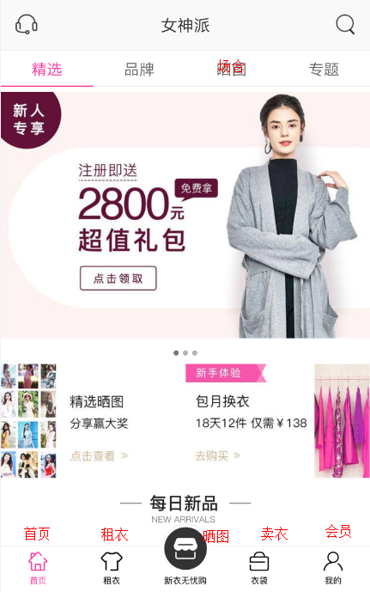 | 按客户要求基于“女神派”修改

